3. RIESGOS
 | PROCESO GESTIÓN DE LA TECNOLOGÍA E INFORMACIÓN FORMATO REQUERIMIENTO DE CAMBIOS INFORMÁTICOS- RFC |  |  | F1.P4.GTI |  | 2026-06-24
 |  |  |  | Versión 9 |  | Página 3 de 4
 |  |  |  | Clasificación de la información: Clasificada
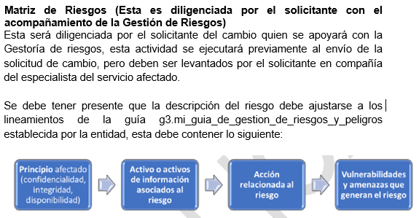
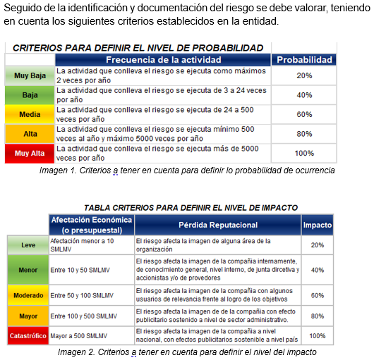

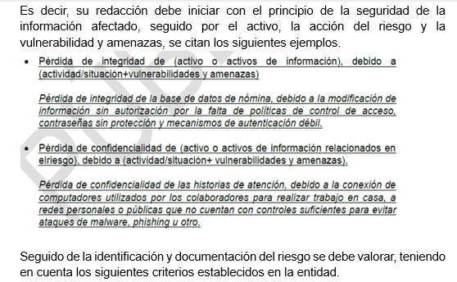

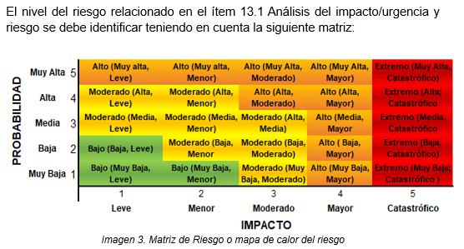

RIESGO IDENTIFICADO |  | RIESGO: AFECTACIÓN TRIADA +ACTIVO AFECTADO+ ACCIÓN DEL RIESGO+ VULNERABILIDAD Y AMENAZA | DESCRIPCIÓN DE CONTROL Y RESPONSABLE (CONTROL PREVENTIVO: CONTROL CORRECTIVO: RESPONSABLE) |  | PROBABILIDAD | IMPACTO RFC | NIVEL
RIESGO 1 |  | Ejemplo: Pérdida de disponibilidad de la aplicación o módulo X durante la realización del cambio, debido a que no se entregan todos los artefactos definidos en el RFC en el momento de realizar el despliegue y/o no se ejecuten correctamente | Control Preventivo: Validación de los entregables y criterios de aceptación Responsable: Ejecutor del cambio Especialista de aplicaciones o BD) Control Correctivo: Realizar Rollback Responsable: Profesional Especializado |  | Baja | Moderado | Moderado
¡Antes de imprimir este documento… piense en el medio ambiente!
Cualquier copia impresa de este documento se considera como COPIA NO CONTROLADA.
LOS DATOS PROPORCIONADOS SERÁN TRATADOS DE ACUERDO CON LA POLÍTICA DE TRATAMIENTO DE DATOS PERSONALES DEL ICBF Y A LA LEY 1581 DE 2012

